Sheet1
ぽにお



 |  |  |  |  |  |  | https://github.com/fglliemay-code/nyakios

 | \https://github.com/fglliemay-code/nyakios | https://github.com/fglliemay-code/nyakios

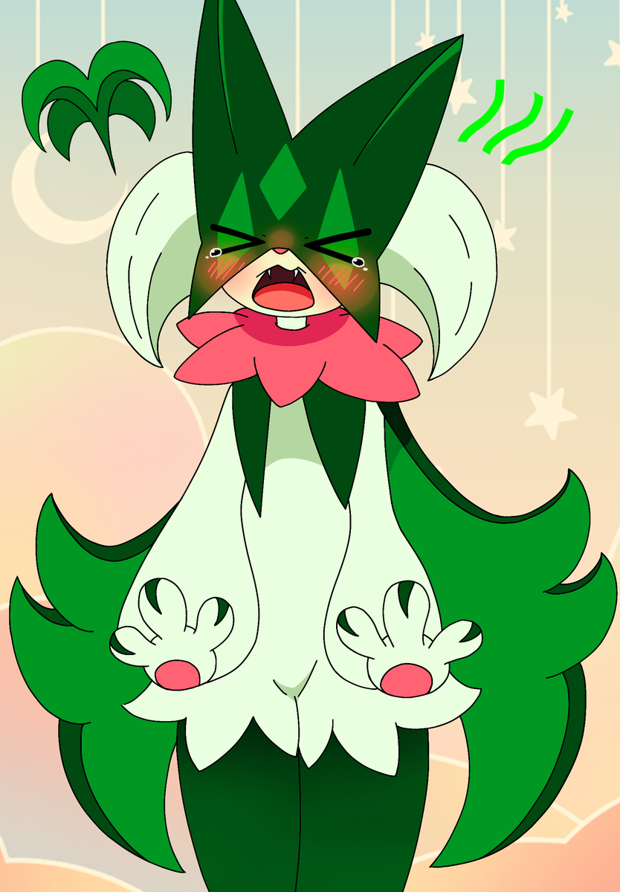

https://github.com/fglliemay-code/nyakios

 |  |  |  |  |  | にゃき

 |  |  | ぎしがああああああああああああああああ

 |  |  |  | ウブントゥ
 |  |  |  | ウィンドウズ死ね

 |  |  |  |  |  |  |  | これネットのやつ；；

 |  |  |  |  | にゃにゃにゃにゃにゃ

